Project 1
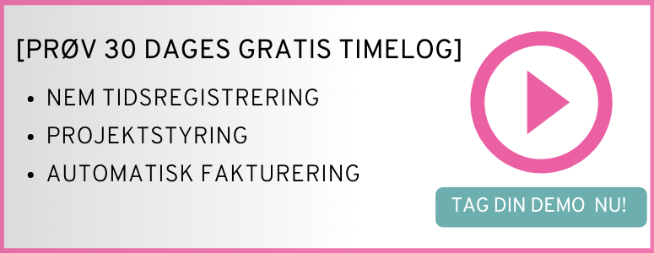

Projektnavn: | Skriv navnet på projektet her

Kontrakt: | Vælg kontrakt (sæt x) | Gns. kostpris pr. medarbejder | Salgspris
Medgået tid | x | 300.00 kr. | 950 kr. | Medarbejderens timepris
Fastpris-projekt |  |  |  | Total projektværdi

Dækningsgrad: | 68%

Dato | Allokeret medarbejder | Beskrivelse |  |  | Omkostninger | Registrerede timer | Fakturérbar værdi (medgået tid)

10/01/2020 | Initialer | Beskrivelse af opgaven her |  |  | 1,500.00 kr. | 5 | 4,750.00 kr.
 |  |  |  |  | 2,850.00 kr. | 9.5 | 9,025.00 kr.
 |  |  |  |  | 3,000.00 kr. | 10 | 9,500.00 kr.
 |  |  |  |  | - kr. |  | - kr.
 |  |  |  |  | - kr. |  | - kr.
 |  |  |  |  | - kr. |  | - kr.
 |  |  |  |  | - kr. |  | - kr.
 |  |  |  |  | - kr. |  | - kr.
 |  |  |  |  | - kr. |  | - kr.
 |  |  |  |  | - kr. |  | - kr.
 |  |  |  |  | - kr. |  | - kr.
 |  |  |  |  | - kr. |  | - kr.
 |  |  |  |  | - kr. |  | - kr.
 |  |  |  |  | - kr. |  | - kr.
 |  |  |  |  | - kr. |  | - kr.
 |  |  |  |  | - kr. |  | - kr.
 |  |  |  |  | - kr. |  | - kr.
 |  |  |  |  | - kr. |  | - kr.
 |  |  |  |  | - kr. |  | - kr.
 |  |  |  |  | - kr. |  | - kr.
 |  |  |  |  | - kr. |  | - kr.
 |  |  |  |  | - kr. |  | - kr.
 |  |  |  |  | - kr. |  | - kr.
 |  |  |  |  | - kr. |  | - kr.
 |  |  |  |  | - kr. |  | - kr.
 |  |  |  |  | - kr. |  | - kr.
 |  |  |  |  | - kr. |  | - kr.
Total |  |  |  |  | 7,350.00 kr. | 24.5 | 23,275.00 kr.

Project 2
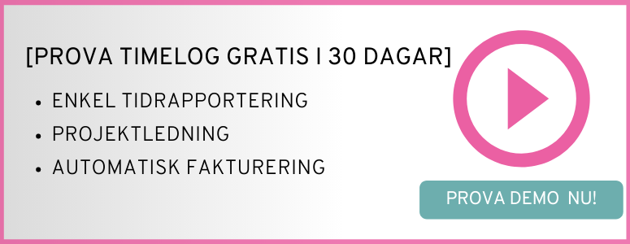

Projektnamn: | Ange namnet på projektet här

Avtal | Välj avtal (bocka för) | Genomsnittligt kostnadspris per medarbetare | Försäljningspris
Använd tid | x | 300.00 kr. | 950 kr. | Medarbetarens timpris
Fastpris-projekt |  |  |  | Totalt projektvärde.

Täckningsgrad | 68%

Datum | Allokerad medarbetare | Beskrivning |  |  | Kostnader | Registrerad tid | Fakturerbart värde (använd tid).

10/01/2020 | Initialer | Beskriv aktiviteten här |  |  | 1,500.00 kr. | 5 | 4,750.00 kr.
 |  |  |  |  | 2,850.00 kr. | 9.5 | 9,025.00 kr.
 |  |  |  |  | 3,000.00 kr. | 10 | 9,500.00 kr.
 |  |  |  |  | - kr. |  | - kr.
 |  |  |  |  | - kr. |  | - kr.
 |  |  |  |  | - kr. |  | - kr.
 |  |  |  |  | - kr. |  | - kr.
 |  |  |  |  | - kr. |  | - kr.
 |  |  |  |  | - kr. |  | - kr.
 |  |  |  |  | - kr. |  | - kr.
 |  |  |  |  | - kr. |  | - kr.
 |  |  |  |  | - kr. |  | - kr.
 |  |  |  |  | - kr. |  | - kr.
 |  |  |  |  | - kr. |  | - kr.
 |  |  |  |  | - kr. |  | - kr.
 |  |  |  |  | - kr. |  | - kr.
 |  |  |  |  | - kr. |  | - kr.
 |  |  |  |  | - kr. |  | - kr.
 |  |  |  |  | - kr. |  | - kr.
 |  |  |  |  | - kr. |  | - kr.
 |  |  |  |  | - kr. |  | - kr.
 |  |  |  |  | - kr. |  | - kr.
 |  |  |  |  | - kr. |  | - kr.
 |  |  |  |  | - kr. |  | - kr.
 |  |  |  |  | - kr. |  | - kr.
 |  |  |  |  | - kr. |  | - kr.
 |  |  |  |  | - kr. |  | - kr.
Total |  |  |  |  | 7,350.00 kr. | 24.5 | 23,275.00 kr.

